Huella Hídrica Azul
Datos obtenidos de la FAO |  |  |  |  |  |  |  |  |  |  |  |  |  |  |  |  |  |  |  |  |  | Área Verde ESPOL

Pag 139 (160) | Kc |  |  |  |  |  |  |  |  |  |  |  |  |  |  |  |  |  |  |  |  | Ubicación | Área (m2) | Unidades
 | Inicial | Medio | Final |  |  |  |  |  |  |  |  |  |  |  |  |  |  |  |  |  |  | RECTORADO | 4240 | m2
 | 0.85 | 0.9 | 0.9 |  |  |  |  |  |  |  |  |  |  | Inicio de cosecha |  | Inicial | Media | Fin |  |  |  | FIMCBOR | 1964
 |  |  |  |  |  |  |  |  |  |  |  |  |  | 2023-01-01 |  |  |  |  |  |  |  | CIB | 691
Pag 107 (128) | Etapa del cultivo en días |  |  |  |  |  |  |  |  |  |  |  |  | Mes |  | Enero | Febrero | Marzo |  |  |  | GSTI | 4060
$$E_{tc}=Kc∗Eto$$
 | Inicial | Desarrollo | Media | Fin | Total |  |  |  |  |  |  |  |  | Eto |  | Eto | Eto | Eto |  |  |  | FICT | 3959
 | 10 | 20 | 30 | 15 | 75 |  |  |  |  |  |  |  |  |  |  | 4.06 | 3.91 | 4.15 |  |  |  | FCSH | 2755
 |  |  |  |  |  |  |  |  |  |  |  |  |  | Kc. Inicial | 0.85 | 3.451 |  |  |  |  |  | CELEX | 992
Pag 165 (186) | Profundidad radicular |  |  | Altura de cultivos |  | Pag 112 (133) |  |  |  |  |  |  |  | Kc. Medio | 0.9 |  | 3.519 |  |  |  |  | FCNM | 7457
 | Inicial | Máxima |  | 0.1 |  |  |  |  |  |  |  |  |  | Kc. Final | 0.9 |  |  | 3.735 |  |  |  | FIEC | 5833
 | 0.5 | 1 |  |  |  |  |  |  |  |  |  |  |  |  | Etc | 3.451 | 3.519 | 3.735 | mm/día |  |  | CEMA | 1492
 |  |  |  |  |  |  |  |  |  |  |  |  |  |  |  |  |  |  |  |  |  | COMEDOR ING | 412
Pag 165 (186) | Factor de agotamiento |  |  |  |  |  |  |  |  |  |  |  |  |  |  |  |  |  |  |  |  | ARQUEOLOGÍA | 1150
 | Inicial | Medio | Final | P |  |  |  |  |  |  |  |  |  |  |  |  |  |  |  |  |  | TRIÁNGULO | 1577
 | 0.48 | 0.46 | 0.45 | 0.4 |  |  |  |  | Inicial |  |  |  |  | Medio |  |  |  |  |  |  | Final | SERVICIOS GEN | 2200
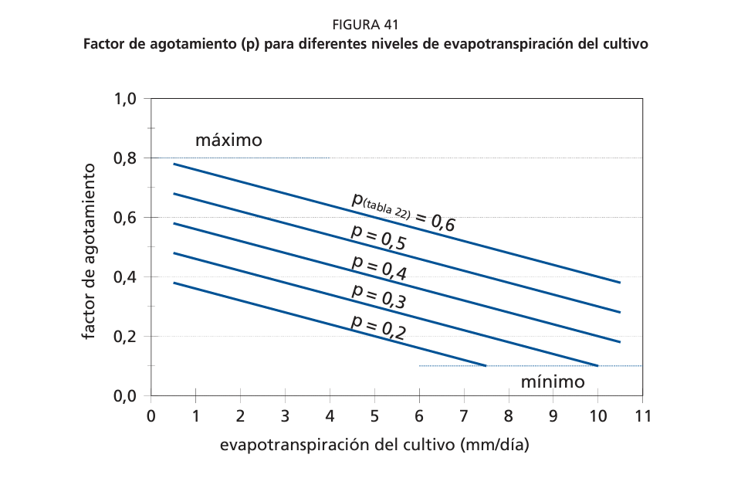
 |  |  |  |  |  |  |  |  |  |  |  |  |  |  |  |  |  |  |  |  |  | FEPOL | 1672
Pag 202 | Factor de respuestas Ky |  |  |  |  |  |  |  |  |  |  |  |  |  |  |  |  |  |  |  |  | CANCHA DE FÚTBOL | 9800
 | fprom | 0.8 |  |  |  |  |  |  |  |  |  |  |  |  |  |  |  |  |  |  |  | CMI 1-2 | 110
 |  |  |  |  |  |  |  |  |  |  |  |  |  |  |  |  |  |  |  |  |  | CICLOVÍA | 1481
 |  |  |  |  |  |  |  |  |  |  |  |  |  |  |  |  |  |  |  |  |  | EDCOM | 700
Datos obtenidos del CIPWAT |  |  |  |  |  |  |  |  |  |  |  |  |  |  |  |  |  |  |  |  |  | ED. CONTINUA | 560
 |  |  |  |  |  |  |  |  |  |  |  |  |  |  |  |  |  |  |  |  |  | CONDUESPOL | 6870
Mes | Temp Min | Temp Max | Humedad | Viento | Insolación | Rad | ETo |  |  |  |  |  |  |  |  |  |  |  |  |  |  | AREAS VERDES FCV | 3492
 | °C | °C | % | km/día | horas | MJ/m²/día | mm/día |  |  |  |  |  |  |  |  |  |  |  |  |  |  | FIMCP | 4112
Enero | 22.4 | 30.9 | 75 | 242 | 3.8 | 15.1 | 4.06 |  |  |  |  |  |  |  |  |  |  |  |  |  |  | PARCON | 480
Febrero | 22.8 | 30.7 | 80 | 207 | 4.3 | 16.2 | 3.91 |  |  |  |  |  |  |  |  |  |  |  |  |  |  | PISCINA | 11570
Marzo | 23 | 31.3 | 80 | 225 | 4.8 | 17 | 4.15 |  |  |  |  |  |  |  |  |  |  |  |  |  |  | TERMINAL BUSES | 6000
Abril | 22.9 | 31.3 | 77 | 233 | 5.1 | 16.8 | 4.24 |  |  |  |  |  |  |  |  |  |  |  |  |  |  | ESTADIO TECN. | 10800
Mayo | 22.1 | 30.8 | 76 | 233 | 5.4 | 16.2 | 4.13 |  |  |  |  |  |  |  |  |  |  |  |  |  |  | Total | 96429 | m2
Junio | 21.1 | 29.2 | 77 | 259 | 4.3 | 14.1 | 3.66 |  |  |  |  |  |  |  |  |  |  |  |  |  |  |  | 9.6429 | ha
Julio | 20.3 | 28.6 | 76 | 302 | 4.4 | 14.4 | 3.79
Agosto | 19.9 | 29.4 | 75 | 346 | 4.8 | 15.9 | 4.3
Septiembre | 20.2 | 30 | 74 | 337 | 5.4 | 17.6 | 4.67
Octubre | 20.7 | 29.8 | 73 | 354 | 4.4 | 16.3 | 4.61
Noviembre | 21.1 | 30.2 | 71 | 328 | 4.2 | 15.7 | 4.59
Diciembre | 22 | 31 | 69 | 311 | 4.7 | 16.2 | 4.8

Promedio | 21.5 | 30.3 | 75 | 282 | 4.6 | 16 | 4.24

MÓDULO DE CLIMA |  |  |  |  |  |  | MÓDULO DE PRECIPITACIÓN |  |  |  |  | MÓDULO DE CULTIVO |  |  |  |  |  |  | MÓDULO DE SUELO

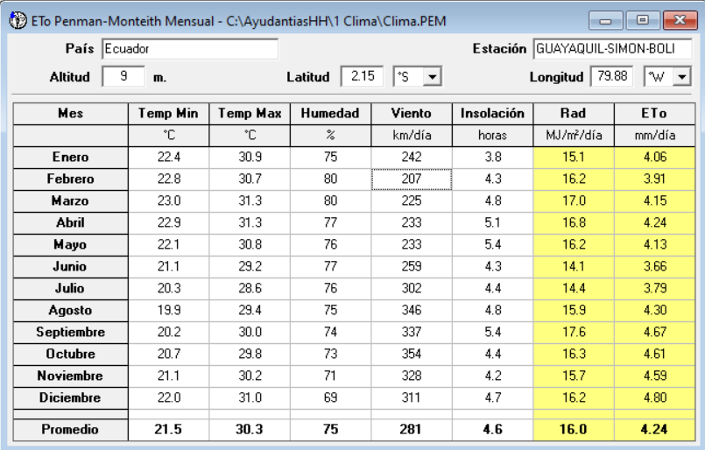
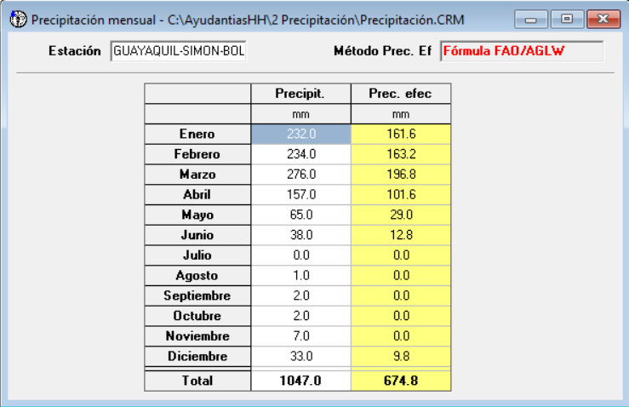
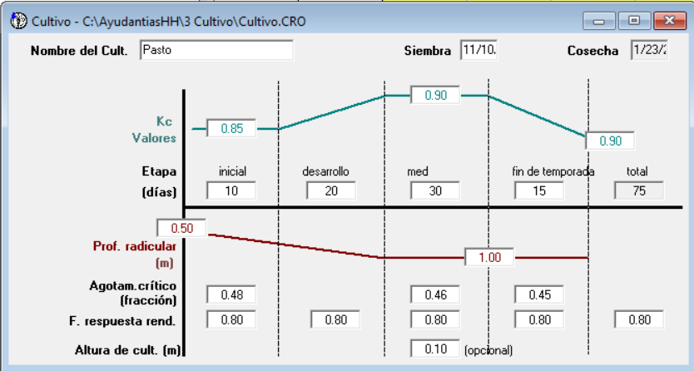
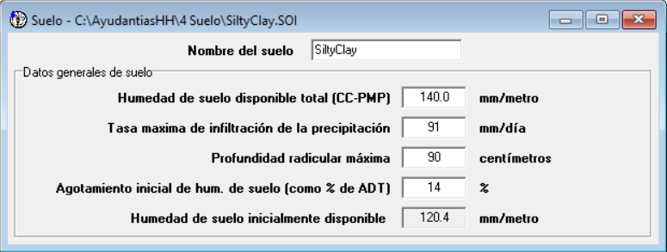

MÓDULO DE REQUERIMIENTO DE AGUA DE CULTIVO (RAC) |  |  |  |  |  |  |  |  |  | TABLAS PRINCIPALES

Mes | Decada | Etapa | Kc | ETc | ETc | Prec. efec | Req.Riego | Conversión de mm a m3/ha |  | Valores editables |  |  |  | Tablas ingresadas en las diapositivas |  |  |  |  | Valores editables para futuras HHA
 |  |  | coef | mm/día | mm/dec | mm/dec | mm/dec | 1mm | 1 lt/m2
Ene | 1 | Inic | 0.85 | 3.66 | 36.6 | 41.7 | 0 | 1x10 | 1 m3/ha | Huella hídrica Azul |  |  |  | Huella hídrica Azul |  |  |  |  | Valor | Celda
Ene | 2 | Des | 0.86 | 3.48 | 34.8 | 61 | 0 |  |  | Año | Consumo de agua | %Consumo | Wfazul | Año | Consumo de agua | %Consumo | Wfazul |  | Consumo de agua m3/año | N76
Ene | 3 | Med | 0.87 | 3.51 | 38.6 | 58.8 | 0 | 1 ha | 10000 m2 |  |  |  |  |  |  |  |  |  | Área verde ESPOL m2 | AH32
Feb | 1 | Med | 0.88 | 3.49 | 34.9 | 53.2 | 0 | 1 m3 | 1000 m2 | 2018 | 338849.00 | 0.10 | 33,884.90 | 2018 | 338.849,00 | 0,1 | 33.884,90
Feb | 2 | Med | 0.88 | 3.44 | 34.4 | 52.9 | 0 |  |  | 2019 | 278899.00 | 0.10 | 27889.9 | 2019 | 278.899,00 | 0,1 | 27.889,90
Feb | 3 | Med | 0.88 | 3.51 | 28.1 | 57.1 | 0 |  |  | 2020 | 215564.00 | 0.10 | 21556.4 | 2020 | 215.564,00 | 0,1 | 21.556,40
Mar | 1 | Fin | 0.88 | 3.6 | 36 | 65.9 | 0 |  |  | 2021 | 229460.00 | 0.10 | 22946 | 2021 | 229.460,00 | 0,1 | 22.946,00
Mar | 2 | Fin | 0.88 | 3.67 | 22 | 43 | 0 |  |  | 2022 | 185429.00 | 0.10 | 18542.9 | 2022 | 185.429,00 | 0,1 | 18.542,90
Mar | 2 | Inic | 0.85 | 3.53 | 14.1 | 28.7 | 0 |  |  | 2023 | 257052.00 | 0.10 | 25705.2 | 2023 | 257.052,00 | 0,1 | 25.705,20
Mar | 3 | Des | 0.85 | 3.56 | 39.2 | 59.1 | 0
Abr | 1 | Des | 0.87 | 3.66 | 36.6 | 43.7 | 0 |  |  | Req. De Riego | ETc Azul | Área Verde | WFriego | Req. De Riego | ETc Azul | Área Verde | Wfazul
Abr | 2 | Med | 0.89 | 3.76 | 37.6 | 32.8 | 4.8 |  |  | mm | m3/ha | ha | m3 | mm |  | ha
Abr | 3 | Med | 0.89 | 3.73 | 37.3 | 25.1 | 12.2 |  |  | 918.7 | 9,187.00 | 9.6429 | 88,589.32 | 918,70 | 9.187,00 | 9,64 | 88.589,32
May | 1 | Med | 0.89 | 3.7 | 37 | 16 | 21
May | 2 | Fin | 0.89 | 3.67 | 36.7 | 7 | 29.6 |  |  | Huella Hídrica Azul
May | 3 | Fin | 0.89 | 3.53 | 35.3 | 5.5 | 29.2 |  |  | Año | HH consumo | HH riego | HHA
May | 3 | Inic | 0.85 | 3.37 | 6.7 | 1.1 | 6.7 |  |  | 2018 | 33,884.90 | 88,589.32 | 122,474.22
Jun | 1 | Des | 0.85 | 3.24 | 32.4 | 6 | 26.4 |  |  | 2019 | 27,889.90 | 88,589.32 | 116,479.22
Jun | 2 | Des | 0.87 | 3.17 | 31.7 | 4.2 | 27.6 |  |  | 2020 | 21,556.40 | 88,589.32 | 110,145.72
Jun | 3 | Med | 0.89 | 3.3 | 33 | 2.8 | 30.2 |  |  | 2021 | 22,946.00 | 88,589.32 | 111,535.32
Jul | 1 | Med | 0.9 | 3.36 | 33.6 | 0.1 | 33.5 |  |  | 2022 | 18,542.90 | 88,589.32 | 107,132.22
Jul | 2 | Med | 0.9 | 3.4 | 34 | 0 | 34 |  |  | 2023 | 25,705.20 | 88,589.32 | 114,294.52
Jul | 3 | Fin | 0.9 | 3.57 | 39.2 | 0 | 39.2
Ago | 1 | Fin | 0.91 | 3.75 | 37.5 | 0 | 37.5
Ago | 2 | Fin | 0.91 | 3.91 | 7.8 | 0 | 7.8
Ago | 2 | Inic | 0.85 | 3.65 | 32.9 | 0 | 32.9
Ago | 3 | Des | 0.87 | 3.83 | 42.1 | 0 | 42.1
Sep | 1 | Des | 0.9 | 4.08 | 40.8 | 0 | 40.8
Sep | 2 | Med | 0.91 | 4.26 | 42.6 | 0 | 42.6
Sep | 3 | Med | 0.91 | 4.24 | 42.4 | 0 | 42.4
Oct | 1 | Med | 0.91 | 4.22 | 42.2 | 0 | 42.2
Oct | 2 | Fin | 0.91 | 4.2 | 42 | 0 | 42
Oct | 3 | Fin | 0.91 | 4.19 | 21 | 0 | 21
Oct | 3 | Inic | 0.85 | 3.91 | 27.4 | 0 | 27.4
Nov | 1 | Des | 0.86 | 3.94 | 39.4 | 0 | 39.4
Nov | 2 | Des | 0.88 | 4.06 | 40.6 | 0 | 40.6
Nov | 3 | Med | 0.9 | 4.21 | 42.1 | 0.1 | 42
Dic | 1 | Med | 0.9 | 4.34 | 43.4 | 0 | 43.4
Dic | 2 | Med | 0.9 | 4.43 | 44.3 | 0 | 44.3
Dic | 3 | Fin | 0.9 | 4.17 | 45.9 | 9.9 | 35.9
 |  |  |  |  | 1384.2 | 675.7 | 918.7

 |  |  |  |  |  | Agua de lluvia aprovechable por el cultivo
 |  |  |  |  |  | HHV | HHA

 | Rendimiento | Precp. Eff. | Req. De Riego | ETc Verde | ETc Azul | HHV | HHA
 | Ton/ha | mm | mm | m3/ha | m3/ha | m3/ton | m3/ton
 | 17.5 | 675.7 | 918.7 | 6757 | 9187 | 65157.0753 | 88589.3223

$$HH=\frac{UAC\left[{m^{3}}/{ha}\right]}{Rendimiento cultivo \left[{ton}/{ha}\right] }$$

Huella hidrica verde
1 |  |  |  | Calculo de Evapotranspiracion

 | Temperatura maxima en epoca de lluvia |  |  |  | 32.3 |  |  |  |  |  |  |  | Estos datos (temperaturas y radiacion) deben de ser actualizados dependiendo del año que se calcule

 | Temperatura minima en epoca de lluvia |  |  |  | 23.1

 | Temperatura media en epoca de lluvia |  |  |  | 27.7 | Segun INAMHI
 |  |  |  |  |  |  |  | ETo | 3.64 | mm/dia |  | Valor en base a datos del INAMHI 2023
 | Radiación extraterrestre (Ra) |  |  |  | 18.07 | MJ/m²/día
 |  |  |  |  | Segun INAMHI

2
 |  |  |  | Almacenamiento en el suelo
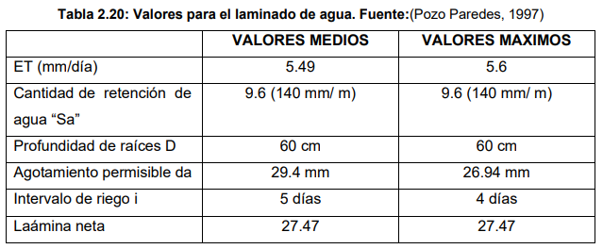

 | Almacenamiento en el suelo |  |  | + | Evaporacion | + | Transpiracion | + | Incorporacion en la planta

 | 140 | mm/m |  |  | 3.64
 |  | Ya es anual |  |  | Anual = | 1328.6

 | Valores de almacenamiento y evapotranspiracion en metros por anio

 |  | 0.14 |  |  | 1.3286

 | Valores ya multiplicados por el area:

 |  | 13500.06 | m3 |  |  | 128115.5694 | m3

3 |  |  |  |  |  |  |  |  |  |  |  |  |  |  |  | Unit
 |  |  |  | Almacenamiento en el suelo |  |  |  |  |  |  |  |  | Precipitacion anual | 1565 | 1.565 | m
 |  |  |  |  |  |  |  |  |  |  |  |  | Area verde total | 96,429 |  | m2
 | Primero, convertimos la precipitación anual a volumen utilizando el área verde total del campus. |  |  |  |  |  |  |  |  |  |  |  | Total precipitation volume |  | 144,643.50 | m3
 |  |  |  |  |  |  |  |  |  |  |  |  | % Available water | 0.7
 | Area verde total |  | 96429 | m2 |  |  |  |  |  | 130.4 | 1564.8 |  | Available water |  | 101250.5 | m3
 |  |  |  |  |  |  |  |  |  |  |  |  | % Incorporation into the plant | 0.75
 | Precipitacion anual |  | 1565 | 1.565 | m |  | La precipitacion anual es un dato investigativo, no hay un total de estos años |  |  |  |  |  | Incorporation of water |  | 75937.84 | m3
No toda la precipitación se convierte en agua disponible para las plantas. Parte del agua se pierde por escorrentía, infiltración en el suelo, evaporación, entre otros procesos. Para una estimación razonable, consideraremos que aproximadamente el 70% de la precipitación es utilizable para las plantas.
 |  |  |  |  |  |  |  |  |  |  |  |  | Total Green Water Footprint |  | 105095.3 | m3

 |  |  |  |  |  |  |  |  |  | % Agua disponible
 |  |  |  |  |  |  |  |  |  | 0.7

Sabemos que las plantas, incluyendo el césped, incorporan alrededor del 75% del agua disponible en sus tejidos.
 | Volumen total de precipitacion |  |  | 150911.385 | m3 | Agua disponible |  | 105637.9695 | m3
 |  |  |  |  |  |  |  |  |  | % Incorporacion en la planta

 |  |  |  |  |  |  |  |  |  | 0.75

 | Incorporacion del agua |  |  | 79228.477125 | m3 | Ya calculado por el area y de forma anual

 | Entonces la suma de todos los prametros, con el area total y de forma anual es:

 | 220844.10653 | m3

Energia
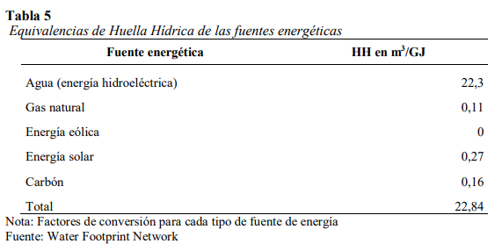
Electricidad

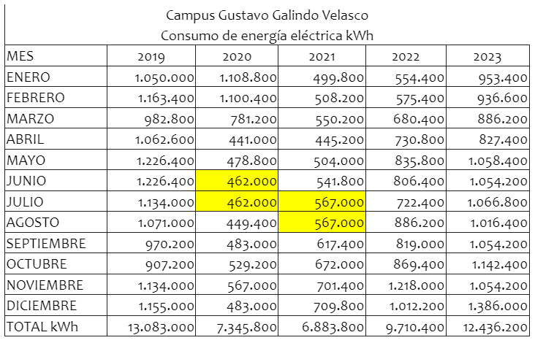
 | Huella hídrica Indirecta - Energía
 | Año | Consumo anual [Kwh/año] | Consumo Anual [GJ/ano] | WFelectricidad [m3/año]
 | 2019 | 13,083,000 | 47,098 | 1,050,294.84
 | 2020 | 7,345,800 | 26,445 | 589,716.11
 | 2021 | 6,883,800 | 24,781 | 552,627.04
 | 2022 | 9,710,400 | 34,957 | 779,544.68
 | 2023 | 12,436,200 | 44,770 | 998,370.15

 |  |  |  |  | GigaJules

Comparacion HH
Campus | Pais | Ano de estudio | Poblacion (2023) | HH azul m3 (HA) | HH verde m3(HV) | HH gris m3 (HG) | HH directa(HA+HV+HG) | % Azul | %Verde | %Gris | HH indirecta temas | HH indirecta | HH total | H directa | H indirecta | HH per capita | Referencias
ESPOL (2023) | Ecuador | 2023 | 20804 | 114,294.52 | 220,844.11 | 214,638.42 | 549,777.05 | 21% | 40% | 39% | Energia, insumos, bienes y papel | 1,012,792.79 | 1,562,569.84 | 35% | 65% | 75.11 | FICT sostenibilidad
Universidad Politecnica Salesiana Quito Campus (2016) | Ecuador | 2016 | 7648 | 2,302.20 | 5,676.48 | 23,382.82 | 31,361.50 | 7% | 18% | 75% | Energia y papel | 11,312,667.82 | 112,744,028.50 | 0% | 10% | 14,741.64 | (Ortiz Sarango, 2018)
Universidad Politecnica Salesiana Cuenca Campus (2019) | Ecuador | 2019 | 7725 | 13,722.68 | 16.15 | 118,644.31 | 132,383.14 | 10% | 0% | 90% | Energia y papel | 222,636.40 | 355,019.54 | 37% | 63% | 45.96 | (Guaman & Illares,2019)
Pontificia Universidad Catolica del Peru Campus (2014) | Peru | 2014 | 35915 | 4,635.00 | 267.79 | 12,283,826.70 | 12,288,729.49 | 0% | 0% | 100% | Energia, papel y alimento | 3,395,838.00 | 15,684,567.49 | 78% | 22% | 436.71 | (Castillo,2016)

Comparison of Total Water Footprint
 |  |  |  |  |  |  |  |  |  |  |  |  | 35.184158472
 |  |  |  |  |  |  |  |  |  |  |  |  | 64.815841528
 |  |  |  |  |  |  |  |  |  |  |  |  | 100

